Nomenclatura
CARPETAS | ÁREA | Nombre | Energía
 |  | Título | AA01
 |  | Descripción | Energía
 | AÑO | Nombre | 2019
 |  | Título | AA01 2019
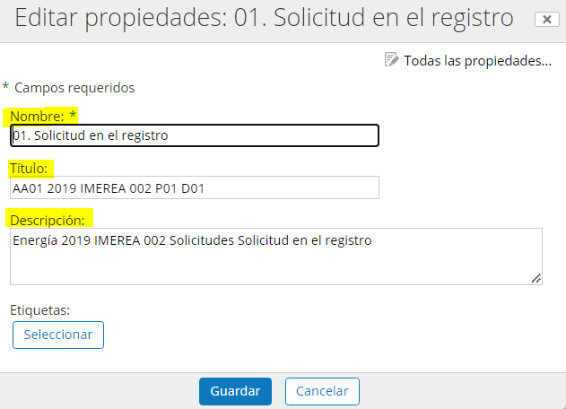
 |  | Descripción | Energía 2019
 | CONVOCATORIA | Nombre | IMEREA
 |  | Título | AA01 2019 IMEREA
 |  | Descripción | Energía 2019 IMEREA
 | EXPEDIENTE | Nombre | 002
 |  | Título | Energía 2019 IMEREA 002
 |  | Descripción | Energía 2019 IMEREA 002
 | PROCESO | Nombre | Solicitudes
 |  | Título | Energía 2019 IMEREA 002 P01
 |  | Descripción | Energía 2019 IMEREA 002 Solicitudes
 | DOCUMENTO | Nombre | Solicitud en el registro
 |  | Título | Energía 2019 IMEREA 002 P01 D01
 |  | Descripción | Energía 2019 IMEREA 002 Solicitudes Solicitud en el registro
DOCUMENTOS | PDF | Nombre | AA01_2019_IMEREA _002_P01_D01
 |  | Título | AA01 2019 IMEREA 002 P01 D01
 |  | Descripción | Energía 2019 IMEREA 002 Solicitudes Solicitud en el registro

